23注文書
 |  |  |  |  |  |  |  |  | 令和5年月吉日
 | 埼玉県バスケットボール協会U12部会 |  |  |  |  | （一社）埼玉県バスケットボール協会U12部会
登録全チーム代表者関係各位 |  |  |  |  |  |  |  | 部会長 篠田 好恵

 | 埼玉県バスケットボール協会U12部会公認協力Tシャツ販売について
 |  |  |  | ＜2023-2024シーズン限定販売品＞

 | 埼玉県バスケットボール協会の理念に基づき、日頃の熱心な活動及び御協力ありがとうございます。
 | いよいよ今年度よりコロナ感染症の位置づけが変化、これからは個人、また各チームの責任において
 | 主体的な判断の下、これまでの経験による感染予防対策を怠らず、活発なチーム活動や支部活動が
 | 企画立案されるなど、希望に満ちた新年度を迎えられていらっしゃる事と思います。
 | 子どもたちの好きなバスケットをのびのびと楽しむ姿、それをサポートされる指導者や保護者の方々の
 | 優しい眼差しが、体育館の中に充満しているのではないでしょうか？ さて、今年度も我がU12部会は
 | 活動の活性化と潤滑な運営を図るために、埼玉県バスケットボール協会のオフィシャルサプライヤーの
 | ディーズベスト(株)の協力のもと、埼玉県のオフィシャルTシャツを作成して、その一部をU12部会の運営
 | 活動資金として、ご寄附頂く企画を立てさせて頂きました。
 | どうかこの趣旨をご理解の上、多数のお申し込みを頂き、ご協力下さいますようお願い申し上げます。

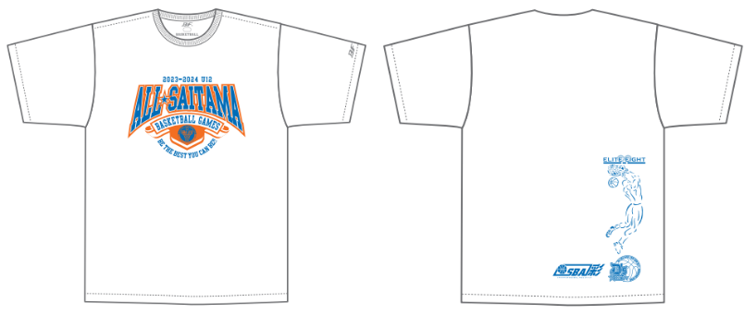
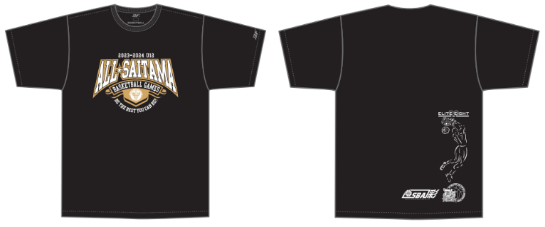

◆ 申込み方法期限
 | 下記申込書に必要事項を記入の上、各支部担当者宛に提出して下さい。
 | 締 切 日 |  | 月 日（ ） |  | → | 月納品予定
 | ◎代金は各チーム毎に振り込みをお願いします。（手数料は各チーム負担でお願い致します）、メーカ-への発注は支部ごとに一括発注、一括納品となります。 ※振込口座は別途ご連絡致します。

 |  |  |  |  |  |  | (運賃等経費節減の為)

◆ その他
 | 商品に関するお問合せは… |  |  | ディーズベスト株式会社 |  |  | 〒336-0033
 |  |  |  | 代表取締役 瀬上 浩 |  |  | 埼玉県さいたま市南区曲本1-6-9 C号室
 |  |  |  |  |  |  | 携帯：080-5412-5339
― | ― ― | ― ― | ― ― | ― キ ― | リ ― ト | ― リ ― | ― ― | ― ― | ― ― | ― ―
 | 埼玉県バスケットボール協会U12部会公認協力Tシャツ・ロングTシャツ購入申込書

 | 支部名 |  |  | 部支部 |  | 代表者名
 | チーム名 |  |  |  |  | 連絡先
 | サイズ |  | 2S | S | M | Ｌ | ＬＬ | 3Ｌ | 4Ｌ | 計
 | Ｔシャツ | ホワイト |  |  |  |  |  |  |  | 0
 | ¥2,700 | ブラック |  |  |  |  |  |  |  | 0
 | 税込特別価格 |  | 0 | 枚 × | @2700 | ＝ | 0

 | ◎参考サイズ◎
 | サイズ | 2S | S | M | Ｌ | ＬＬ | 3Ｌ | 4Ｌ
 | 身長 | 145～155 | 150～160 | 155～165 | 165～175 | 170～180 | 180～185 | 185～190

